表1-CIPS学员个人新注册、续费、报考必填
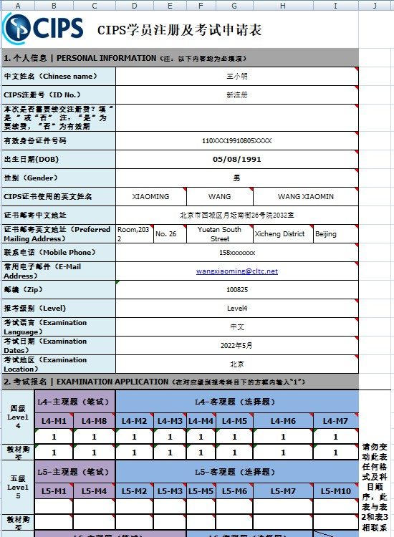
CIPS学员注册及考试申请表 |  |  |  |  |  |  |  |  |  | 申请表格式样图如下
1. 个人信息 | PERSONAL INFORMATION（注：以下内容均为必填项）
中文姓名（Chinese name） |  |  |  |  |  |  |  |  | 每个空格右上角（红色小三角）都有备注，请注意查看！
CIPS注册号（ID No.）
本次是否需要续交注册费？填“是 ”或“否” 注：“是”为要续费，“否”为有效期
有效身份证件号码
出生日期(DOB)
性别（Gender）
CIPS证书使用的英文姓名
证书邮寄中文地址
证书邮寄英文地址（Preferred Mailing Address）
联系电话（Mobile Phone）
常用电子邮件（E-Mail Address）
邮编（Zip）
报考级别（Level)
考试语言（Examination Language）
考试日期（Examination Dates）
考试地区（Examination Location）
2. 考试报名 | EXAMINATION APPLICATION（在对应级别报考科目下的方框内输入“1”）
四级 Level 4 | L4-主观题（笔试） |  | L4-客观题（选择题） |  |  |  |  |  | 请勿变动此表任何格式及科目顺序，此表与表2和表3相联系。
 | L4-M1 | L4-M8 | L4-M2 | L4-M3 | L4-M4 | L4-M5 | L4-M6 | L4-M7

教材购买
五级 Level 5 | L5-主观题（笔试） |  | L5-客观题（选择题）
 | L5-M1 | L5-M4 | L5-M2 | L5-M3 | L5-M5 | L5-M6 | L5-M7 | L5-M10

教材购买 |  |  |  |  |  |  |  |  |  | CIPS总报直接报名的考生本表的"表3"中有费用结算，可按费用金额汇至如下账号
六级 Level 6 | L6-主观题（笔试） |  |  |  | L6-客观题（选择题） |  |  |  |  | 汇款时务必备：姓名+考试费金额
 | L6-M1 | L6-M2 | L6-M3 | L6-M4 | L6-M8 | L6-M9 | L6-M10 |  |  | 银行汇款
 |  |  |  |  |  |  |  |  |  | 开户名称：北京中交协物流人力资源培训中心
教材购买 |  |  |  |  |  |  |  |  |  | 开 户 行：中国光大银行北京三里河支行
3.工作经历 | BUSINESS OR PROFESSIONAL EXPERIENCE（只需填写最近两家供职单位） |  |  |  |  |  |  |  |  |  | 银行帐号：3512 0188 0000 35006
年 月 日 Date Month and Year |  | 公司名称 Name of Employer |  |  |  |  | 职务 Duties and Responsibilities |  |  | 汇款成功后务必发截屏到68519119@cips.org.cn邮箱！
从From |  |  |  |  |  |  |  |  |  | 注：本报名表填好后也发到此邮箱。在3月23日前汇款成功就算报名成功，23号之后再不给予补报名！
至今To Present
从From
到To
4.教育背景 | EDUCATION BACKGRUOND（只需填写最高学历）
教育程度 Education Degree |  | 学校名称、地址 Name and Location of School |  |  | 学制 Years Attended |  | 毕业日期及学位Date Graduated Degree | 专业 Major Field
专科 College
本科 University
研究生Post-graduate
其它 Other

5. 会员条款 | AGREEMENT OF MEMBER
1.参加CIPS考试必须注册为CIPS会员，且确保CIPS注册在有期内，CIPS注册一年有效期，过期则需办理续费；
2.会员注册可就近选择相关CIPS认证机构办理，若无当地机构则向北京中交协物流人力资源培训中心进行注册；
3.要求所有CIPS会员同意CIPS道德规范，信息保密规范和其他将生效的条款，任何不遵守CIPS道德规范的行为，视其情节将被严肃处理，并有可能被取消会员资格；
4.CIPS中国认证总部有权依据综合情况决定考试方式。
5.CIPS注册费、考试费一旦交付后，不能退款，也不能取消或延迟考试。
6. 获取途径 | APPROACH OF ACHIEVING
1) 您是通过哪种方式了解CIPS认证的？请在右侧方框输入选项（可多选）→
A.百度搜索 B. 公司指定 C.朋友推荐 D.其它 | 若选择其它请在右侧输入内容→

2）是什么原因促动您选择了CIPS认证？请在右侧方框输入选项（可多选）→
A.CIPS是全世界最大的采购与供应专业组织,是采购与供应领域全球标准建立者
B.相比同行业其它认证，CIPS拥有更为完整、更为专业的知识体系，拥有更为规范的考试制度
C.CIPS面授培训，讲师更优质、行业人脉更高端，学员活动更丰富
D.CIPS品牌含金量更高，与世行、联合国、欧共体、英国政府及其它世界性专业组织都有深入合作
E.周围合作伙伴或同事在学习CIPS认证课程并考取证书，想与他们共同进步

7. 报名确认 | REGISTRATION CONFIRMATION
日期 （Date) |  |  | 本人签名 （Signature）

8. 提交表单 | Returning the Form
请将此表，发送至：所在城市CIPS官方授权代理机构邮箱（联系方式可在 www.cips.org.cn网页的培训机构栏目查询）
注：没有CIPS授权机构的地区，请发送至CIPS中国认证总部--北京中交协物流人力资源培训中心进行报考，邮箱/Email: cipscn@cltc.net 电话/Tel：010-68519119-816分机

